Estadísticas
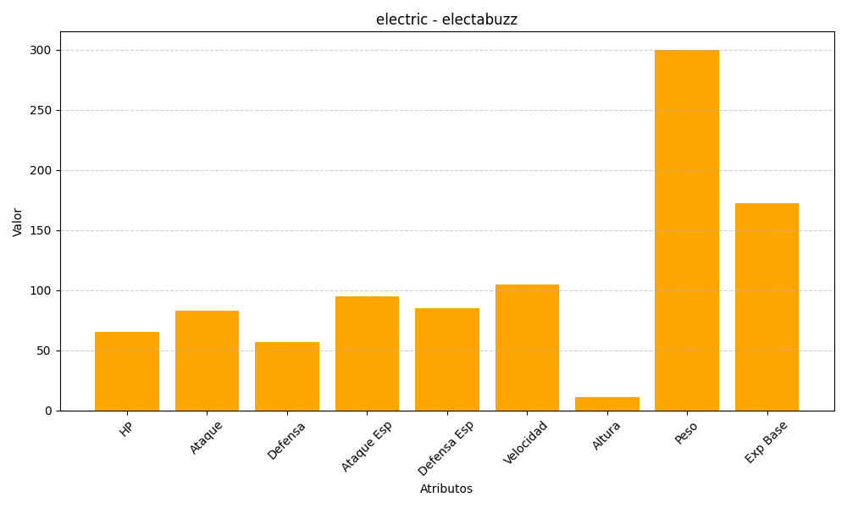
ID | Nombre | Tipo | HP | Ataque | Defensa | Ataque Especial | Defensa Especial | Velocidad | Altura | Peso | Experiencia Base
125 | electabuzz | electric | 65 | 83 | 57 | 95 | 85 | 105 | 11 | 300 | 172

